信用交易
融资融券市场交易数据统计（20220705）

标的证券 | 融资融券余额（亿元） | 融资余额（亿元） | 融券余额（亿元） | 融资买入额（亿元） | 融资融券规模变化（亿元） | 融资余额增幅(‰) | 融券余额增幅(%)
统计数据 | 16,146.62 | 15,187.31 | 959.31 | 932.13 | 39.97 | 2.22 | 0.66
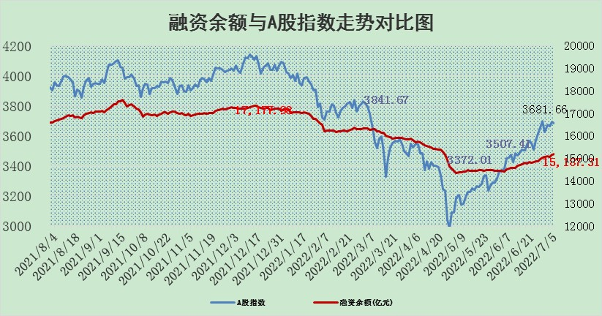

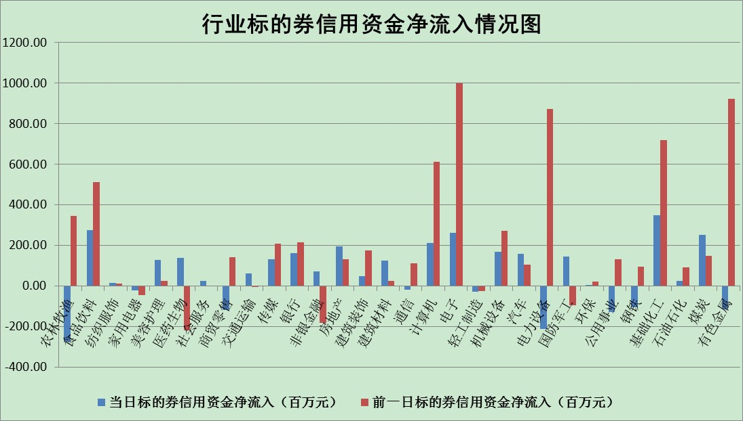

标的基金代码 | 标的基金简称 | 融资余额/市值(%) | 融资余额增幅(%) | 融资买入额/成交金额(%) | （融资余额净增额-融券余额净增额）/市值(‱) | 融券余额降幅(%) | ABS[（融资余额净增额-融券余额净增额）/市值净增额-1](%)
159902 | 华夏中小板ETF | 0.00 | 0.00 | 0.00 | 0.00 | 0.00 | 100.00
159915 | 易方达创业板ETF | 1.23 | -3.61 | 225399.20 | -3.91 | 1.23 | 90.27
159919 | 嘉实沪深300ETF | 4.91 | -0.51 | 0.18 | -1.88 | 3.21 | 91.50
159920 | 华夏恒生ETF | 102.92 | 0.23 | 165.78 | 23.32 | -0.42 | 44.45
159922 | 嘉实中证500ETF | 1.02 | 1.75 | 54.84 | 3.47 | 0.15 | 157.23
159925 | 南方沪深300ETF | 0.04 | 10.25 | 0.03 | 0.37 | 0.00 | 102.65
159928 | 消费ETF | 0.84 | -3.46 | 4.35 | -3.00 | 0.17 | 82.61
159934 | 易方达黄金ETF | 487.26 | 0.15 | 19.54 | 71.80 | 0.00 | 640.19
159939 | 全指信息技术ETF | 0.65 | 1.09 | 62.72 | 0.70 | 0.00 | 100.46
159940 | 全指金融地产ETF | 0.30 | 1.32 | 0.03 | 0.39 | 0.00 | 100.75
159995 | 半导体芯片ETF | 2.23 | -3.33 | 244.38 | -7.39 | 0.86 | 115.43
159997 | 天弘中证电子ETF | 2.44 | -0.65 | 8.85 | -10.31 | -631.36 | 92.06
159998 | 天弘中证计算机主题ETF | 0.15 | -16.81 | 0.02 | -3.06 | 0.00 | 97.22
510050 | 华夏上证50ETF | 10.91 | 0.20 | 82.96 | 0.93 | -3.71 | 100.62
510180 | 华安上证180ETF | 0.43 | -0.87 | 0.55 | -0.34 | 2.50 | 92.21
510880 | 华泰柏瑞红利ETF | 0.20 | -10.08 | 0.52 | -4.09 | -235.67 | 92.29
510900 | 易方达恒生H股ETF | 133.88 | -0.08 | 12.30 | -10.85 | 0.00 | 100.00
511010 | 5年期国债ETF | 0.00 | 0.00 | 0.00 | 0.00 | 0.00 | 100.00
511380 | 可转债及可交换债券ETF | 47.48 | 0.02 | 0.41 | 1.14 | 0.00 | 73.25
512000 | 全指证券ETF | 7.16 | 0.37 | 20.56 | -5.58 | -16.99 | 88.99
512010 | 沪深300医药卫生ETF | 3.91 | 0.54 | 29.27 | 1.35 | -5.01 | 99.48
512070 | 沪深300非银ETF | 2.70 | 2.82 | 64.04 | 5.75 | -29.04 | 33.98
512400 | 南方中证申万有色金属ETF | 0.88 | -9.50 | 0.82 | -7.64 | 2.97 | 87.52
512580 | 广发中证环保产业ETF | 0.40 | -25.90 | 0.28 | -14.26 | -0.28 | 104.89
512660 | 国泰中证军工ETF | 2.80 | 1.65 | 22.29 | 5.33 | 1.62 | 93.00
512800 | 华宝中证银行ETF | 10.83 | 0.56 | 2.82 | -14.14 | -269.03 | 69.34
512980 | 广发中证传媒ETF | 1.63 | 0.45 | 156.91 | 0.76 | 1.42 | 100.48
515030 | 华夏中证新能源汽车ETF | 1.67 | 9.11 | 26.09 | 12.71 | -3.33 | 80.23
515050 | 华夏中证5G通信主题ETF | 1.75 | 1.50 | 125.12 | 2.71 | 2.18 | 103.25
515070 | 华夏中证人工智能ETF | 1.20 | -2.40 | 0.65 | -2.96 | 0.00 | 82.87
标的股票比较指标 |  | 融资余额/流通A股市值(%) | 融资余额增幅(%) | 融资买入额/成交金额(%) | （融资余额净增额-融券余额净增额）/流通A股市值(‱) | 融券余额降幅(%) | ABS[（融资余额净增额-融券余额净增额）/流通A股市值净增额-1](%)
前十名标的个股 |  | 仁东控股 | 当升科技 | 民生银行 | 江淮汽车 | 昂立教育 | 大同煤业
 |  | 数码科技 | 江铃汽车 | 华远地产 | 新安股份 | 莱美药业 | 康泰医学
 |  | 中体产业 | 飞科电器 | 神州数码 | 大叶股份 | 煌上煌 | 新疆众和
 |  | 全柴动力 | 赣能股份 | 上海新阳 | 当升科技 | 悦达投资 | 许继电气
 |  | 尖峰集团 | 大同煤业 | 中源协和 | 尖峰集团 | 天成自控 | 云海金属
 |  | 景兴纸业 | 大叶股份 | 东风股份 | 联创股份 | 五洲交通 | 赣锋锂业
 |  | 蒙草生态 | 特力A | 铁龙物流 | 神州数码 | 海印股份 | 张家港行
 |  | 神州泰岳 | 正泰电器 | 冠豪高新 | 中核钛白 | 楚天高速 | 爱康科技
 |  | 海兰信 | 洽洽食品 | 中国出版 | 海联金汇 | 杭电股份 | 诺普信
 |  | 大立科技 | 中润资源 | 农业银行 | 江铃汽车 | 智光电气 | 金固股份
后十名标的个股 |  | 延安必康 | 国安达 | 华业香料 | 国安达 | 皖维高新 | 芯源微
 |  | 曙光股份 | 有方科技 | 中通客车 | 有方科技 | 宁波海运 | 厦门钨业
 |  | 龙净环保 | 盾安环境 | 国盛金控 | 莱茵生物 | 友阿股份 | 中成股份
 |  | 中嘉博创 | 龙软科技 | 延安必康 | 兴民智通 | 广州发展 | 国安达
 |  | 泰禾集团 | 莱茵生物 | 曙光股份 | 龙软科技 | 热景生物 | 江淮汽车
 |  | 苏宁易购 | 聚辰股份 | 龙净环保 | 华菱钢铁 | 万马股份 | 迈克生物
 |  | 中信国安 | 兴民智通 | 中嘉博创 | 中科三环 | 威创股份 | 杉杉股份
 |  | 台海核电 | 绝味食品 | 泰禾集团 | 京运通 | 宜通世纪 | 民和股份
 |  | 当代文体 | 玲珑轮胎 | 苏宁易购 | 顺灏股份 | 诚迈科技 | 宁夏建材
 |  | 紫晶存储 | 美邦服饰 | 中信国安 | 民和股份 | 摩恩电气 | 模塑科技
说明：1.以上普通交易数据和信用交易数据皆以交易日收盘后数据为基准；2.上述标的证券总数据只计算标的证券市场总数据，不包括从标的证券中调出去标的证券数据，所以与交易所公布的总值略有不同； 3.上述行业采用申万一级行业分类；4.以上标的基金和标的个股中比较的6个指标值中：前5个（从左至右）为正向指标，值越大排名越靠前；第6个为逆向指标，值越小，排名越靠前；5.第6个指标中ABS[]表示求绝对值，其主要用于考量信用资金相对净流入对股价相对净变化的贡献程度；6.数据来源：wind，交易所。

